Tabelle1
 | Ταχύτητα / περίοδος |  |  | Συχνότητα και έκκεντρα μεταγωγής |  |  | Συχνότητα σε στροφές ανά λεπτό |  |  | Μετατροπές των στροφών ανά λεπτό |  | Ταχύτητα σε περιστροφή |  |  | Υπολογισμός περιμέτρου άξονα (κύκλου) |  |  | Απλή μετάδοση
 | 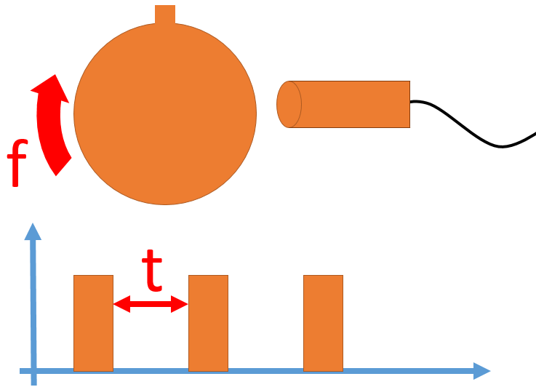 |  |  |  |  |  |  |  |  |  |  | 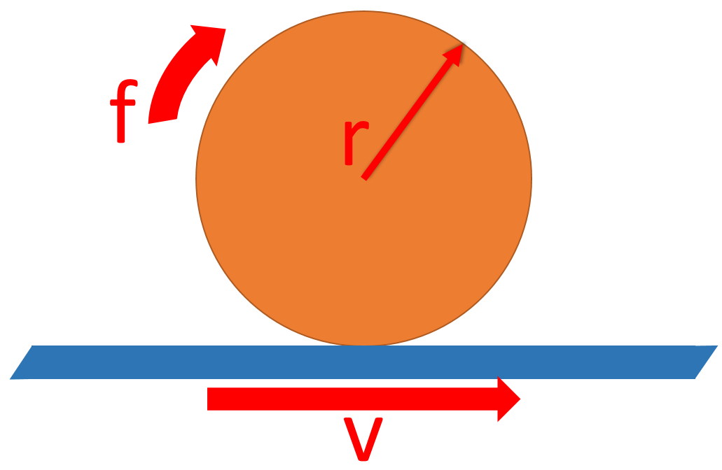 |  |  | 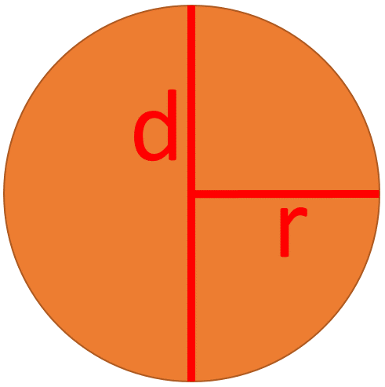 |  |  | 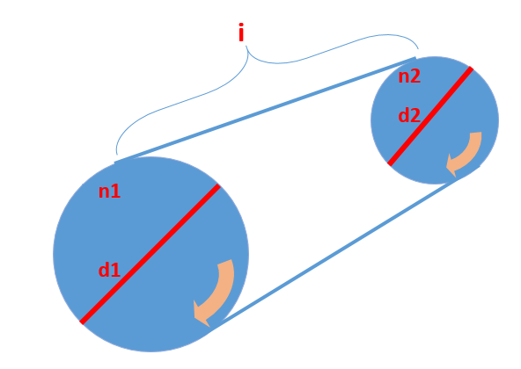

f$=\frac{1}{t}$
$$f_{in}\left(Hz\right)=f_{act}∗n$$
$$f(Hz)=n∗\frac{f(rpm)}{60}$$
$rpm=$ 60*rps
$rpm=\frac{rph}{60}$
$$v=\frac{f∗s}{2∗π∗r}$$
U$=2∗π∗r$
U$=π∗d$
n2$=\frac{d1∗n1}{d2}$
 |  |  |  |  |  |  |  |  |  |  |  | (S = 1m)
 | [f=] | 11 | Hz | f act(Hz) = | 100 | Hz | f(Hz) = | 33 | Hz | rpm | 200 | f= | 0.03 | RPM | r= | 50 | cm | d1= | 400 | cm
 | [t=] | 0.090909090909 | sec | *n= | 5 |  | *n= | 1 |  | rps | 3.3333333333 | r= | 0.04 | m | U= | 314.15926536 | cm | d2= | 200 | cm
 |  |  |  | f in(Hz) = | 500 | RPM | f(RPM) = | 1980 | RPM | rph | 12000 | v= | 0.11936620732 | m/s |  |  |  | n1= | 500 | U/min
 | [t=] | 11 | sec |  |  |  |  |  |  |  |  |  |  |  | U= | 314.159 | cm | n2= | 1000 | U/min
 | [f=] | 0.090909090909 | Hz | f in(Hz) = | 500 | RPM | f(RPM) = | 500 | RPM | rps | 50 | v= | 3 | m/s | r= | 49.999957767 | cm
 |  |  |  | *n= | 5 |  | *n= | 5 |  | rpm | 3000 | r= | 2 | m |  |  |  | d1= | 5 | cm
 |  |  |  | f act(Hz) = | 100 | Hz | f(Hz) = | 41.666666667 | Hz | rph | 180000 | f= | 37.699111843 | RPM | d= | 100 | cm | d2= | 200 | cm
 |  |  |  |  |  |  |  |  |  |  |  |  |  |  | U= | 314.15926536 | cm | n2= | 1000 | U/min
 |  |  |  |  |  |  |  |  |  | rph | 200 | v= | 6 | m/s |  |  |  | n1= | 40000 | U/min
 |  |  |  |  |  |  |  |  |  | rps | 0.055555555556 | f= | 400 | RPM | U= | 314.159 | cm
 |  |  |  |  |  |  |  |  |  | rpm | 3.3333333333 | r= | 10.610329539 | m | d= | 99.999915534 | cm

gr |  |  |  | *n= αριθμός εκκέντρων μεταγωγής |  |  | *n= αριθμός εκκέντρων μεταγωγής |  |  |  |  |  |  |  |  |  |  | n1= ταχύτητα από πλευρά μετάδοσης d1 = διάμετρος από πλευρά μετάδοσης d2 = ταχύτητα από οδηγούμενη πλευρά n2 = διάμετρος από οδηγούμενη πλευρά
e |  |  |  | *n= number of switching cams |  |  | *n= number of switching cams |  |  |  |  |  |  |  |  |  |  | n1 = speed of the driving side d1 = diameter of the driving side d2 = diameter of the driven side n2 = speed of the driven pulley

